2023_06_data
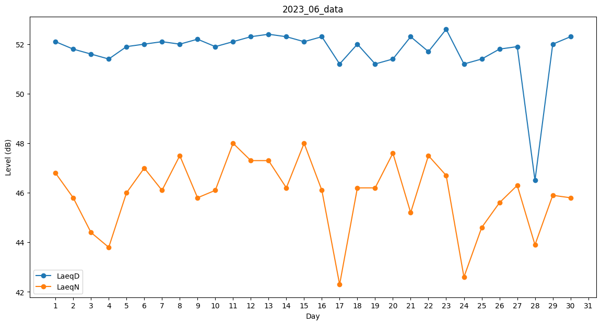
Day | LaeqD | LaeqN
1 | 52.1 | 46.8
2 | 51.8 | 45.8
3 | 51.6 | 44.4
4 | 51.4 | 43.8
5 | 51.9 | 46
6 | 52 | 47
7 | 52.1 | 46.1
8 | 52 | 47.5
9 | 52.2 | 45.8
10 | 51.9 | 46.1
11 | 52.1 | 48
12 | 52.3 | 47.3
13 | 52.4 | 47.3
14 | 52.3 | 46.2
15 | 52.1 | 48
16 | 52.3 | 46.1
17 | 51.2 | 42.3
18 | 52 | 46.2
19 | 51.2 | 46.2
20 | 51.4 | 47.6
21 | 52.3 | 45.2
22 | 51.7 | 47.5
23 | 52.6 | 46.7
24 | 51.2 | 42.6
25 | 51.4 | 44.6
26 | 51.8 | 45.6
27 | 51.9 | 46.3
28 | 46.5 | 43.9
29 | 52 | 45.9
30 | 52.3 | 45.8

